GAZDETY
Zestawienie przedmiotowe
L.P. | PRODUKT | NR ART. | ILOŚĆ | CENA Z OLOGOWANIEM BRUTTO |  |  | GRAFIKA | LINK
 |  |  |  | SZTUKA |  | CAŁOŚĆ
 |  |  |  | NETTO | BRUTTO
1 | Długopis BONITO. Znakowanie: grawer o wymiarze 60 mm x 5 mm | 19603-03 | 2000 |  | - zł | - zł |  | https://globalgift.pl/12841-Dlugopis_BONITO-19603-03.html
2 | Notes VITAL A5. Znakowanie: CMYK 4/0 - o wymiarze 3 cm x 5 cm | 17545-03 | 100 |  | - zł | - zł | 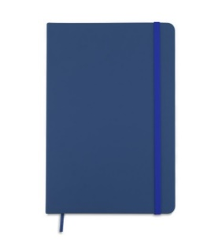 | https://oferta.bluecollection.gifts/produkt/notesy_171/notes-vital-a5_4593.html
3 | Ponczo w pudełku. Znakowanie: CMYK 4/0 - o wymiarze 2 cm x 1 cm | MO7421-04 | 200 |  | - zł | - zł | 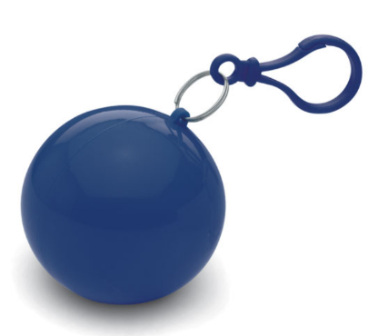 | https://www.opengift.pl/4386/7323/ponczo-przeciwdeszczowe/granatowy/
4 | Kubek biały zaokrąglony do sublimacji PETIT Kubek biały PETIT o zaokrąglonym, obłym kształcie przy denku przeznaczony do nadruku sublimacyjnego. POJEMNOŚĆ: 300 ml WYSOKOŚĆ: 87 mm ŚREDNICA: 75 mm P Znakowanie: CMYK 4/0 sublimacja - pole nadruku o wymiarze 200mm x 55 mm (4 kolory) Kubek umieszczony w kartonowym opakowaniu. | 93888 | 100 |  | - zł | - zł | 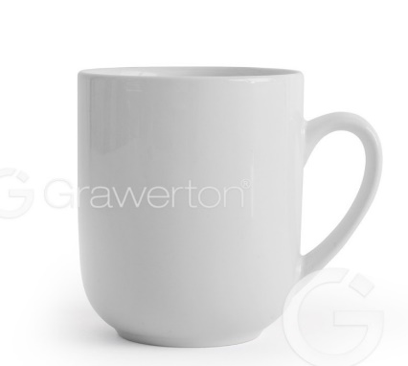 | https://grawerton.pl/pl/kubki-do-sublimacji/842-kubek-bialy-zaokraglony-petit.html
5 | Smycz sublimacyjna poliestrowa z karabińczykiem. Znakowanie: CMYK 4/4 - znakowanie na całości | 94972 | 300 |  | - zł | - zł |  | https://www.hideagifts.com/pl/katalog/identyfikatory-smycze/94972/
6 | Składany wiatroodporny parasol ręcznie otwierany i zamykany. Rama i żebra wykonane z włókna szklanego i aluminium, pałąk z metalu. Plastikowa, gumowana rączka typu soft grip wyposażona w opaskę z taśmy elastycznej. Pakowany w wodoodporne etui z pongee. Znakowanie: wielobarwne ok. 8cm x 4 cm | R07943.42 | 50 |  | - zł | - zł | 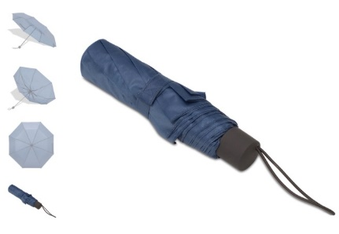 | https://www.royaldesign.pl/products/1909
7 | Bransoletka odblaskowa w kolorze białym. Z aksamitną podszewką. Znakowanie: jednobarwne - o wymiarze 6cm x 2 xm | 98505 | 500 |  | - zł | - zł | 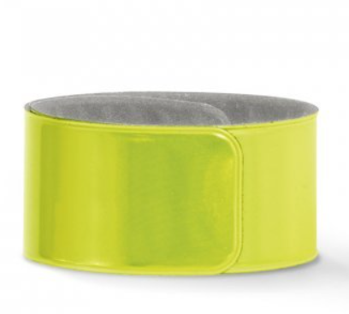 | https://www.hideagifts.com/pl/katalog/bezpiecze-stwo-akcesoria-odblaskowe/98505-2/
8 | Podkładka pod mysz z gumową podstawą, grubość do 2 mm. 230 x 220 mm. Znakowanie: wielobarwne, sublimacja - znakowanie na całej powierzchni nadruku CMYK 4/0 (tzn. ok. 230mm-220mm) | 93282 | 100 |  | - zł | - zł | 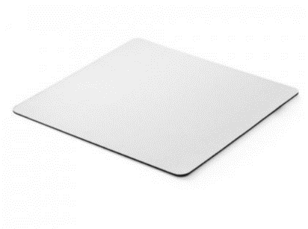 | https://www.hideagifts.com/pl/katalog/technologia-inne-akcesoria/93282-2/
9 | Torba prezentowa z gładkiego papieru o gramaturze 100 g/m2 (w odcieniach niebieskiego/granatu) z uchwytem ze skręconego papieru w kolorze naturalnym o wymiarach: 18 x 8 x 22,5 cm (format zbliżony do A5). Znakowanie: jednobarwne w kolorze srebrnym - rozmiar znakowania - 9 cm x 6 xm |  | 500 |  | - zł | - zł
10 | Torba prezentowa z gładkiego papieru o gramaturze 100 g/m2 (w odcieniach niebieskiego/granatu) z uchwytem ze skręconego papieru w kolorze naturalnym o wymiarach: 24 x 10 x 36 cm (format zbliżony do A4). Znakowanie: jednobarwne w kolorze srebrnym - o wymiarze 12 cm x 8 cm |  | 300 |  | - zł | - zł
11 | Torba z bawełny o gramaturze 220 g/m², w kolorze czarnym, z uchwytami o długości 60-70 cm, z szerokim dnem. Wymiary: 380 x 400 mm. Znakowanie: jednobarwne w kolorze złotym (sitodruk) - o wymiarze 20 cm x 13 cm |  | 200 |  | - zł | - zł
12 | Piórnik ozdobiony grafiką do samodzielnego pokolorowania. Upominek, któyy potrafi zaangażować i bawić. W zestawie dołączone pisaki w 6 kolorach. Piórnik jednokomorowy zapinany na zamek. Zakowanie o wymiarze 5 cm x 3 cm CMYK 4/0 | 20289 | 300 |  | - zł | - zł | 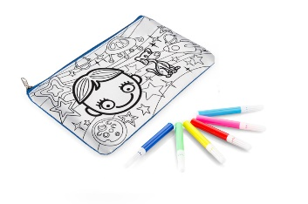 | https://bluecollection.gifts/pl/20289.html
13 | Brelok odblaskowy Beary, żółty - znakowianie jednokolorowe o wymiarze 1,5 cm x 2,5 cm | R73245.05 | 500 |  | - zł | - zł | 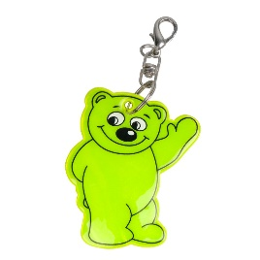 | https://www.royaldesign.pl/products/r73245-05-brelok-odblaskowy-beary-zolty.html
14 | Zestaw długopisów i piór kulkowych z korpusem wykonanym z aluminium (100% pochodzącego z recyklingu), metalowym klipsem i końcówkami. Zestawy są w tym samym kolorze, a długopis ma mechanizm obrotowy. Niebieski tusz. Dostarczany w pudełku. Znakowanie pudełka - jednobarwne - o wymiarze 7 cm x 1,5 cm, znakowanie długopisa oraz pióra - grawer o wymiarach 3 cm x 1 cm | 91778.104 | 70 |  | - zł | - zł |  | https://www.hideagifts.com/pl/katalog/art-pi-miennicze-zestawy-do-pisania/91778/
15 | Plecak promocyjny z taśmą odblaskową, żółty Solidny plecak promocyjny wykonany z poliestru 210D, obszyty dookoła 360° taśmą odblaskową o szerokości 2,5 cm. Dobrze widoczny z oddali, zwiększa bezpieczeństwo. Pojemność 7 litrów. | R08696.03 | 100 |  | - zł | - zł | 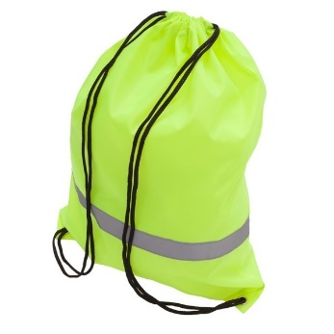 | https://www.par.com.pl/products/r08696-03-plecak-promocyjny-z-tasma-odblaskowa-zolty.html
16 | Kolorowanka z notesem MALOVI Zestaw kolorowanek z notesem zawiera 20 kolorowanek i 10 czystych kartek oraz 6 kredek. Wygodny uchwyt i duża powierzchnia nadruku sprawia, że będzie on idealnym prezentem dla każdego małego artysty. Wymiary: 220 x 310 x 7 mm, Materiał: papier, drewno, Kolor: beżowy, Opakowanie produktu: woreczek foliowy Znakowanie jednokolorowy - Wymiary znakowania 20cm x 15 cm | 17611 | 50 |  | - zł | - zł | 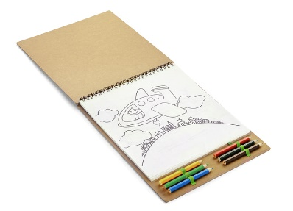 | https://oferta.bluecollection.gifts/produkt/kredki-i-zakreslacze_186/kolorowanka-z-notesem-malovi_5162.html
 |  |  |  |  |  | - zł

 | Wszytskie produkty należy ologować herbem lub logotypem ze wskazanymi napisami (wersje CDR zostaną przesłane po weryfikacji ofert) KAŻDY PRODUKT WYMAGA PROJEKTU INDYWIDUALNEGO! Linki katalogowe, króre zamieszczono w kolumnie I są jedynie linkami poglądowymi. W przyadku braków magazynowych, Oferent może przedstawić zbliżony produkt, odpowiadający parametrom produktu, który jest zamieszczony w kolumnie I ale wymaga to zgody Zamawiającego przed wysłaniem oferty.

